Лист1
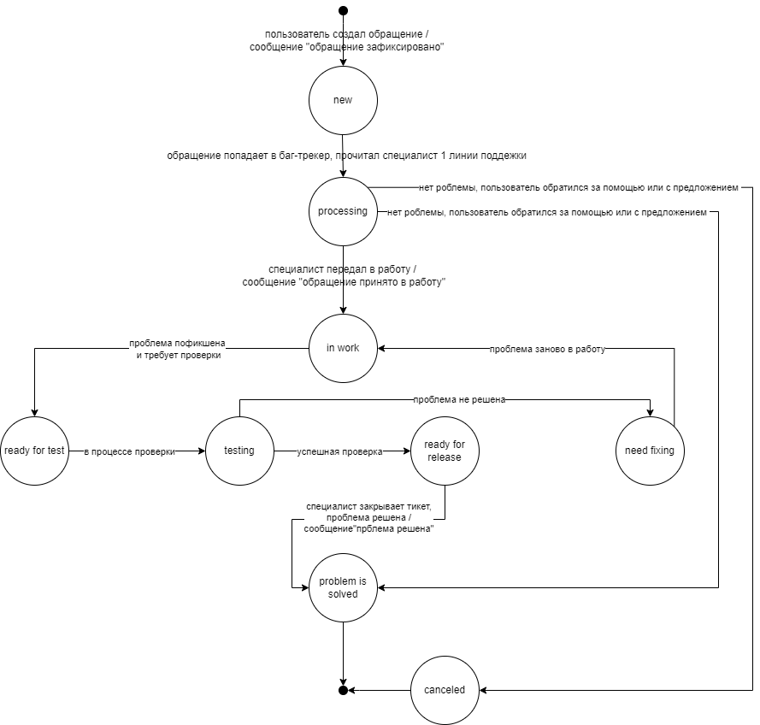
Текущее состояние | Событие | Действие | Новое состояние
null | пользователь создал обращение | сообщение "обращение зафиксировано" | new
null | обращение попадает в баг-трекер, прочитал специалист 1 линии поддежки | - | null
null | специалист передал в работу | - | null
null | проблема пофикшена и требует проверки | - | null
null | проблема в процессе проверки | - | null
null | успешная проверка проблемы | - | null
null | проблема не решена | - | null
null | проблема заново в работу | - | null
null | специалист закрывает тикет, проблема решена | - | null
null | нет роблемы, пользователь обратился за помощью или с предложением |  | null

new | пользователь создал обращение | - | new
new | обращение попадает в баг-трекер, прочитал специалист 1 линии поддежки | - | processing
new | специалист передал в работу | - | new
new | проблема пофикшена и требует проверки | - | new
new | проблема в процессе проверки | - | new
new | успешная проверка проблемы | - | new
new | проблема не решена | - | new
new | проблема заново в работу | - | new
new | специалист закрывает тикет, проблема решена | - | new
new | нет роблемы, пользователь обратился за помощью или с предложением | - | new

processing | пользователь создал обращение | - | processing
processing | обращение попадает в баг-трекер, прочитал специалист 1 линии поддежки | - | processing
processing | специалист передал в работу | сообщение "обращение принято в работу" | in work
processing | проблема пофикшена и требует проверки | - | processing
processing | проблема в процессе проверки | - | processing
processing | успешная проверка проблемы | - | processing
processing | проблема не решена | - | processing
processing | проблема заново в работу | - | processing
processing | специалист закрывает тикет, проблема решена | - | processing
processing | нет роблемы, пользователь обратился за помощью или с предложением | - | problem is solved
 |  | - | canceled

in work | пользователь создал обращение | - | in work
in work | обращение попадает в баг-трекер, прочитал специалист 1 линии поддежки | - | in work
in work | специалист передал в работу | - | in work
in work | проблема пофикшена и требует проверки | - | readyto test
in work | проблема в процессе проверки | - | in work
in work | успешная проверка проблемы | - | in work
in work | проблема не решена | - | in work
in work | проблема заново в работу | - | in work
in work | специалист закрывает тикет, проблема решена | - | in work
in work | нет роблемы, пользователь обратился за помощью или с предложением | - | in work

readyto test | пользователь создал обращение | - | readyto test
readyto test | обращение попадает в баг-трекер, прочитал специалист 1 линии поддежки | - | readyto test
readyto test | специалист передал в работу | - | readyto test
readyto test | проблема пофикшена и требует проверки | - | readyto test
readyto test | проблема в процессе проверки | - | testing
readyto test | успешная проверка проблемы | - | readyto test
readyto test | проблема не решена | - | readyto test
readyto test | проблема заново в работу | - | readyto test
readyto test | специалист закрывает тикет, проблема решена | - | readyto test
readyto test | нет роблемы, пользователь обратился за помощью или с предложением | - | readyto test

testing | пользователь создал обращение | - | testing
testing | обращение попадает в баг-трекер, прочитал специалист 1 линии поддежки | - | testing
testing | специалист передал в работу | - | testing
testing | проблема пофикшена и требует проверки | - | testing
testing | проблема в процессе проверки | - | testing
testing | успешная проверка проблемы | - | ready for release
testing | проблема не решена | - | need fixing
testing | проблема заново в работу | - | testing
testing | специалист закрывает тикет, проблема решена | - | testing
testing | нет роблемы, пользователь обратился за помощью или с предложением | - | testing

ready for release | пользователь создал обращение | - | ready for release
ready for release | обращение попадает в баг-трекер, прочитал специалист 1 линии поддежки | - | ready for release
ready for release | специалист передал в работу | - | ready for release
ready for release | проблема пофикшена и требует проверки | - | ready for release
ready for release | проблема в процессе проверки | - | ready for release
ready for release | успешная проверка проблемы | - | ready for release
ready for release | проблема не решена | - | ready for release
ready for release | проблема заново в работу | - | ready for release
ready for release | специалист закрывает тикет, проблема решена | сообщение"прблема решена" | problem is solved
ready for release | нет роблемы, пользователь обратился за помощью или с предложением | - | ready for release

need fixing | пользователь создал обращение | - | need fixing
need fixing | обращение попадает в баг-трекер, прочитал специалист 1 линии поддежки | - | need fixing
need fixing | специалист передал в работу | - | need fixing
need fixing | проблема пофикшена и требует проверки | - | need fixing
need fixing | проблема в процессе проверки | - | need fixing
need fixing | успешная проверка проблемы | - | need fixing
need fixing | проблема не решена | - | need fixing
need fixing | проблема заново в работу | - | in work
need fixing | специалист закрывает тикет, проблема решена | - | need fixing
need fixing | нет роблемы, пользователь обратился за помощью или с предложением | - | need fixing

